Buxheti
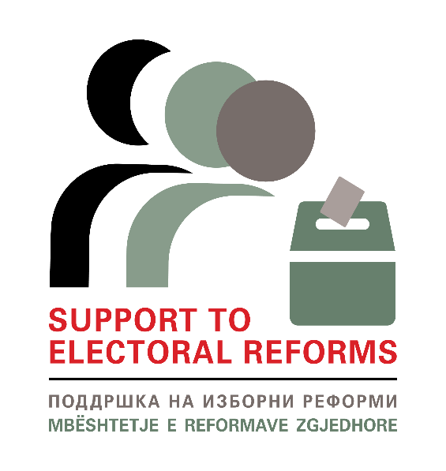

 | FORMA E BUXHETIT

 | INICIATIVAT INOVUESE - PROJEKTI MBËSHTETJA E REFORMAVE ZGJEDHORE
 | In-kind Support Budget
 | Emri i aplikantit:
 | Emri i Iniciativës inovuese:
 | Periudha e implementimit/zhvillimit | (dd/mm/vv-dd/mm/vv)

 | *Ju lutemi përdorni të njëjtin numërim nga tabela e aktiviteteve
Numri i aktivitetit | Kolona e buxhetit | Njësia | Numri i njësive | Çmimi për njësi | Në total
 |  |  | 0 | - | -
 |  |  | 0 | - | -
 |  |  | 0 | - | -
 |  |  | 0 | - | -
 |  |  | 0 | - | -
 |  |  | 0 | - | -
 |  |  | 0 | - | -
Kostoja totale |  |  |  |  | -

 | *Ju lutemi kini parasysh që monedha zyrtare është MKD
 | Kolona e buxhetit: Mallrat që mund të blihen me çmime të dhëna (p.sh. ushqimi, pijet, sallat e konferencave etj.)
 | Njësia: Lloji i mallrave (nëse kemi sallën e konferencave, tek njësia do të shënonim sa ditë, nëse kemi pije do të llogarisim me shishe, nëse materiale të shtypura do të llogarisim sa faqe)
 | Numri i njësisë: Sa njësi ju nevojiten. Psh. Nëse përgatisni punëtori dhe prisni 20 persona, do t'ju duhen 20 shishe ujë.
 | Çmimi për njësi: Në shembullin e dhënë, çmimi për njësi do të ishte sa kushton një shishe ujë.
 | Në total: Numri i shisheve (20) shumëzuar me çmimin për një shishe.
 | * Shtoni aq rreshta sa ju nevojiten

